Riset
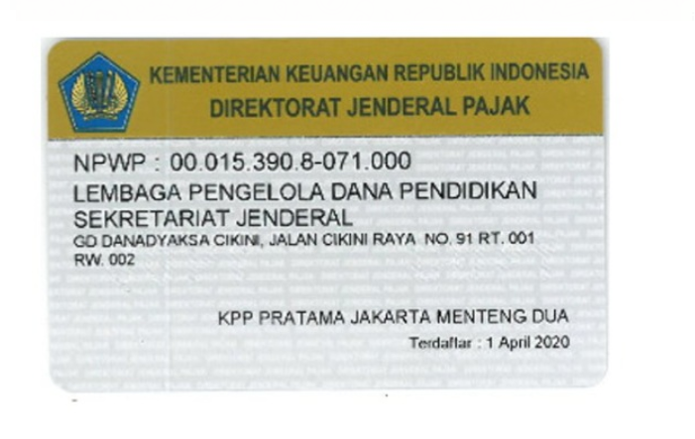
Nilai Kontrak | dpp | ppn | pph 23 | jml | jml bersih

300,000,000 | 272,727,273 | 27,272,727 | 5,454,545 | 300,000,000 | 267,272,727
isi jumlah pencairan disini

